Texto
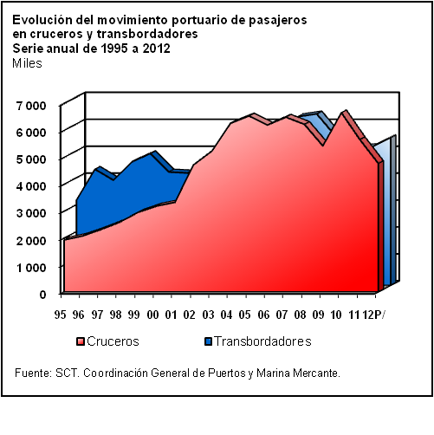
18. Transportes

En este capítulo se incorpora estadística referente al servicio de transportación en sus diferentes modalidades: tierra, agua y aire. En cuanto a transporte terrestre, se incluyen datos sobre la infraestructura carretera; número de empresas transportistas y unidades disponibles; volumen de carga y número de pasajeros transportados; y cifras del movimiento de vehículos en caminos y puentes federales. Por lo que toca al sistema ferroviario, se presentan las cifras de longitud de vías; equipo de transporte para carga y para pasajeros; volumen de carga; y número de pasajeros transportados.
Dada la magnitud e importancia que reviste el transporte público urbano de pasajeros, se incluyen algunos indicadores sobre el mismo para la Ciudad de México, Guadalajara y Monterrey.
La transportación por agua se aborda a partir de los datos acerca de los puertos, flota marítima, obras portuarias y movimiento de carga y de pasajeros; adicionalmente, se presenta la capacidad de carga de la flota marítima petrolera y de sus unidades terrestres, así como la longitud de los ductos nacionales.

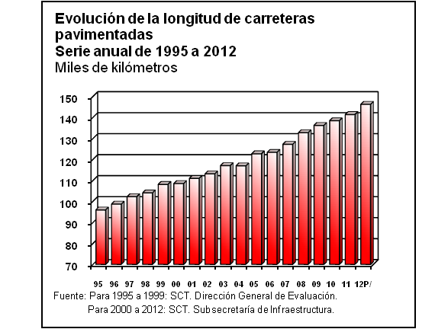

En lo que concierne al transporte aéreo, se consideran datos de la infraestructura aeroportuaria y del equipo aéreo existente en el país; además, se proporcionan los referentes al movimiento de vuelos y pasajeros, así como a convenios de aviación firmados con otros países. Los datos de aeropuertos se desagregan en nacionales e internacionales y se presentan algunos indicadores de las empresas aéreas nacionales.
Por último, el capítulo se complementa con información del valor de la carga exportada e importada por modo de transporte y datos de exámenes médicos para prevenir accidentes.
La mayoría de las cifras de este capítulo se integraron a través de la concertación con la Secretaría de Comunicaciones y Transportes y con las unidades responsables de coordinar o prestar los servicios relativos al sector. Este mecanismo permitió revisar y validar las series presentadas y actualizar los tabulados con la información más reciente disponible.
La serie incorporada en este capítulo es de 1995 a 2012; sin embargo, algunos tabulados presentan series más cortas debido a la disponibilidad de información en las áreas generadoras.

